Diagrama de flujo
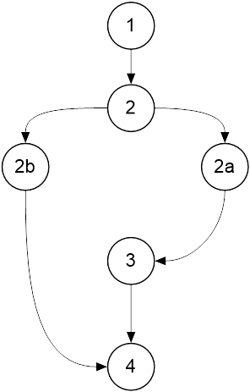
 | Clase: Maquina

 | public void modificarCantidadMaterial(int codigo, double cantidad)
 | throws EmpresaException
 | {
1 | assert(cantidad > 0.0) : ("Cantidad no valida.");
2 | if(listadoMateriales.containsKey(codigo)){
 | Material mAux = listadoMateriales.get(codigo);
2a | Material mInsert = new Material(codigo, mAux.getDescripcion(), cantidad);
 | listadoMateriales.put(codigo, mInsert);
 | }else
2b | throw new EmpresaException("El material no se encuentra en el listado.");
3 | verificarInvariante();
4 | }

